Servicios de consultoría
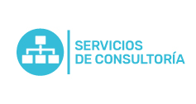
Plan Anual de Adquisiciones

Objeto | valor | código | mes de compra
( Soporte Ungerboeck) Horas de consultoria y/o soporte personalizado/ Nuevos proyectos | 17.136.000 COP | 43232303 | Agosto
Consultoría en sostenibilidad | 3.000.000 COP | 43232303 | Agosto
Diseño modelo de innovación | 41.650.000 COP | 80101604 | Noviembre

